Table 1
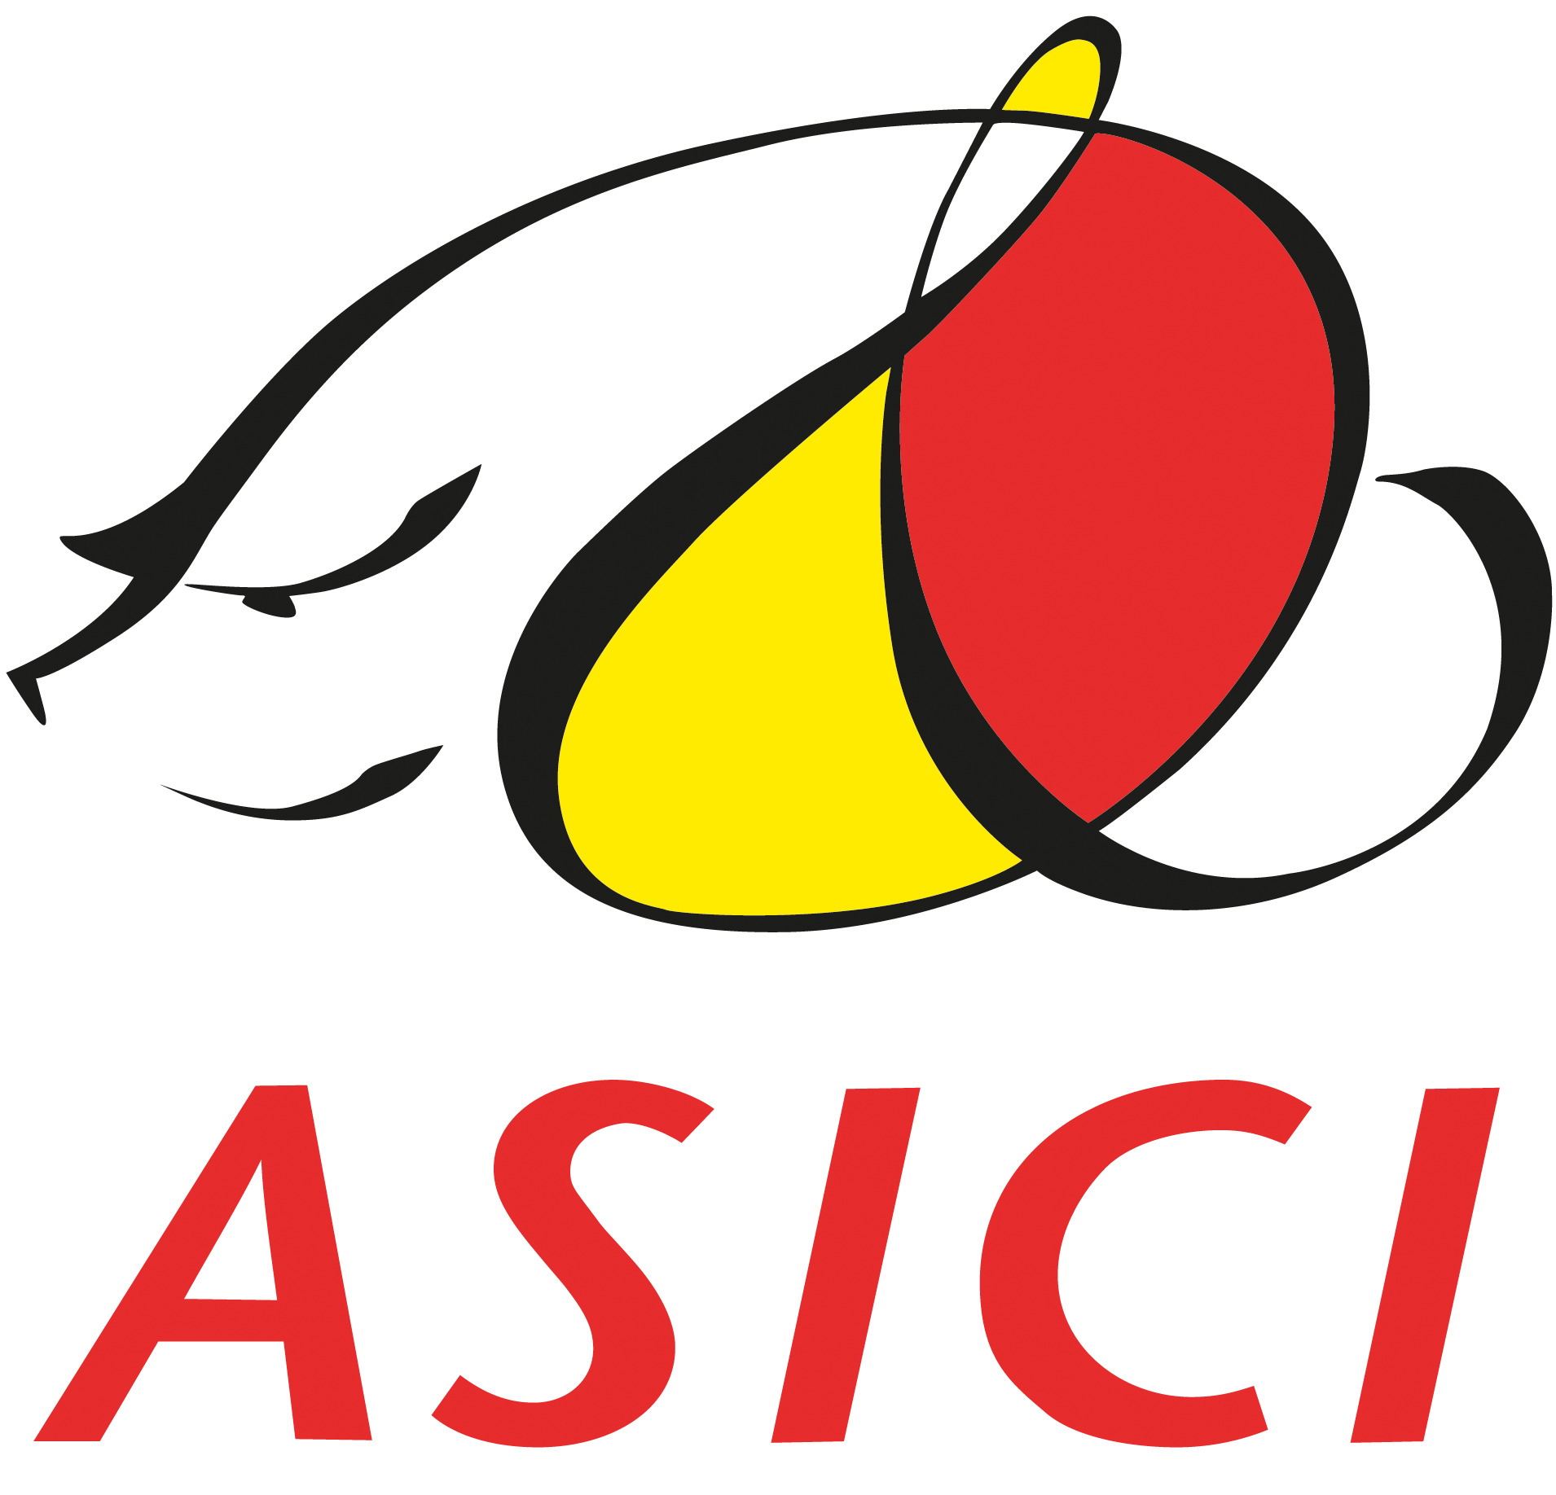
DATOS CAMPAÑAS DE MONTANERA 2021-2026
CAMPAÑA 2025/2026 | TOTAL | % | BELLOTA 100% IB | % | BELLOTA 50% IB | % | BELLOTA 75% IB | %
BELLOTA NORMA | 497,245 | 83.14% | 306,548 | 80.34% | 171,781 | 94.42% | 18,916 | 54.68% |  |  | 306548 | 0.80339443242 | 18916 | 0.54680002313 | 171781 | 0.94421480789
BELLOTA DO | 100,845 | 16.86% | 75,018 | 19.66% | 10,149 | 5.58% | 15,678 | 45.32% |  |  | 75018 | 0.19660556758 | 15678 | 0.45319997687 | 10149 | 0.055785192107
TOTAL BELLOTA 2025/2026 | 598,090 |  | 381,566 | 63.8% | 181,930 | 30.4% | 34,594 | 5.78% |  |  | 381566 |  | 34594 |  | 181930

CAMPAÑA 2024/2025 | TOTAL |  | BELLOTA 100% IB |  | BELLOTA 50% IB |  | BELLOTA 75% IB
BELLOTA NORMA | 496,298 | 85.47% | 316,716 | 81.74% | 161,058 | 100.00% | 18,524 | 57.67%
BELLOTA DO | 84,367 | 14.53% | 70,772 | 18.26% |  | 0 | 13,595 | 42.33% |  |  | CAMPAÑA 2024/2025 | TOTAL | % | BELLOTA 100% IB | % | BELLOTA 50% IB | % | BELLOTA 75% IB | %
TOTAL BELLOTA 2024/2025 | 580,665 |  | 387,488 | 66.7% | 161,058 | 27.7% | 32,119 | 5.5% |  |  | BELLOTA NORMA | 496298 | 0.85470624198 | 316716 | 0.63815691379 | 161058 | 0.32451873673 | 18524 | 0.037324349484
 |  |  |  |  |  |  |  |  |  |  | BELLOTA DO | 84367 | 0.14529375802 | 70772 | 0.8388587955 |  | 0 | 13595 | 0.1611412045
CAMPAÑA 2023/2024 | TOTAL | % | BELLOTA 100% IB | % | BELLOTA 50% IB | % | BELLOTA 75% IB | % |  |  | TOTAL BELLOTA 2024/2025 | 580665 |  | 387488 | 0.66731764442 | 161058 | 0.27736818992 | 32119 | 0.055314165655
BELLOTA NORMA | 498,375 | 84.15% | 311,662 | 79.89% | 163,808 | 100.00% | 22,905 | 59.72%
BELLOTA DO | 93,900 | 15.85% | 78,454 | 20.11% |  | 0 | 15,446 | 40.28%
TOTAL BELLOTA 2023/2024 | 592,275 |  | 390,116 | 65.9% | 163,808 | 27.7% | 38,351 | 6.48%

CAMPAÑA 2022/2023 | TOTAL | % | BELLOTA 100% IB | % | BELLOTA 50% IB | % | BELLOTA 75% IB | %
BELLOTA NORMA | 518,499 | 86.74% | 308,123 | 82.97% | 184,547 | 100.00% | 25,829 | 61.71%
BELLOTA DO | 79,289 | 13.26% | 63,264 | 17.03% | 0 |  | 16,025 | 38.29%
TOTAL BELLOTA 2022/2023 | 597,788 |  | 371,387 | 62.13% | 184,547 | 30.9% | 41,854 | 7.00%

CAMPAÑA 2021/2022 | TOTAL | % | BELLOTA 100% IB | % | BELLOTA 50% IB | % | BELLOTA 75% IB | %
BELLOTA NORMA | 566,052 | 82.9% | 342,215 | 78.5% | 191,246 | 100.0% | 32,591 | 58.95%
BELLOTA DO | 116,437 | 17.1% | 93,740 | 21.5% | 0 | 0.0% | 22,697 | 41.05%
TOTAL BELLOTA 2021/2022 | 682,489 |  | 435,955 | 63.9% | 191,246 | 28.0% | 55,288 | 8.10%

 | BELLOTA 2021/2022 | % | BELLOTA 2022/2023 | % | BELLOTA 2023/2024 | % | BELLOTA 2024/2025 | % | BELLOTA 2025/2026 | %
ANDALUCÍA | 322,791 | 47.3% | 288,001 | 48.2% | 269,417 | 45.5% | 277,783 | 47.84% | 289,396 | 48.39%
EXTREMADURA | 255,296 | 37.4% | 230,573 | 38.6% | 232,636 | 39.3% | 209,330 | 36.05% | 220,485 | 36.86%
CASTILLA Y LEÓN | 55,575 | 8.1% | 44,719 | 7.5% | 51,731 | 8.7% | 54,807 | 9.44% | 53,389 | 8.93%
CASTILLA LA MANCHA | 9,112 | 1.3% | 8,155 | 1.4% | 7,140 | 1.2% | 7,074 | 1.22% | 6,766 | 1.13%
PORTUGAL | 39,675 | 5.8% | 26,295 | 4.4% | 31,303 | 5.3% | 31,638 | 5.45% | 27,932 | 4.67%
MADRID | 40 |  | 45 |  | 48 | 0.01% | 33 | 0.01% | 122 | 0.02%
TOTAL | 682,489 |  | 597,788 | -12.4% | 592,275 | -0.9% | 580,665 | -2.0% | 598,090 | 3.0%

